Pivot Table 1
income_g | National pop | Urban share | Basic access | Limited access | Unimproved | Surface access
0 | 37264.340285 | 61.460499644 | 97.181466203 | 0.14821981432 | 2.386919485 | 0.32387942607
1 | 590425.16207 | 36.044653379 | 62.819373562 | 16.548388209 | 15.210930835 | 5.4213073931
2 | 3399310.231 | 48.789903512 | 82.210492881 | 5.6884250738 | 7.8981437859 | 4.285348813
3 | 2547619.3069 | 64.685695649 | 96.430471999 | 1.5611895535 | 1.4834060647 | 0.57265355519
4 | 1212076.0676 | 79.355457279 | 99.56019792 | 0.1769010855 | 0.24084589126 | 0.02205537705
Grand Total | 7786695.1078 | 61.887723292 | 89.864782531 | 3.8652653449 | 4.4180106537 | 1.9154885838

ACCESS OF WATER BY INCOME GROUPS

Dashboard
INTEGRATED PROJECT PART 1 VISUALISATIONS
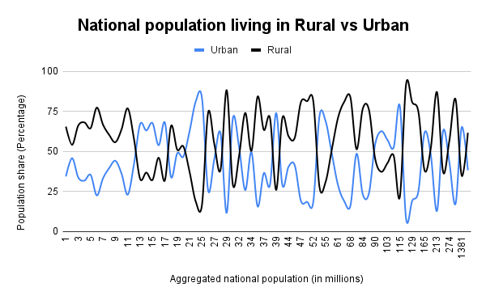
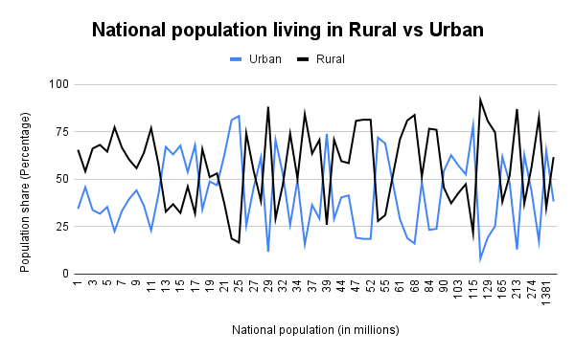

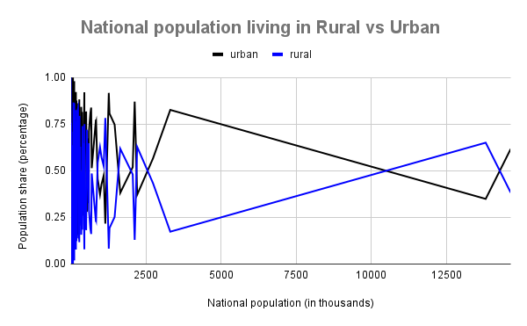

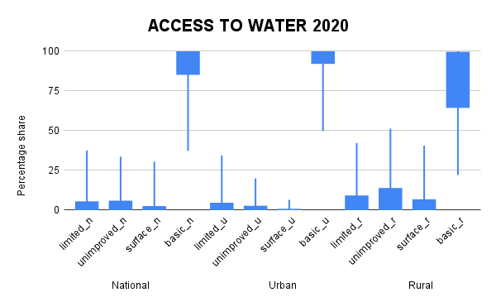



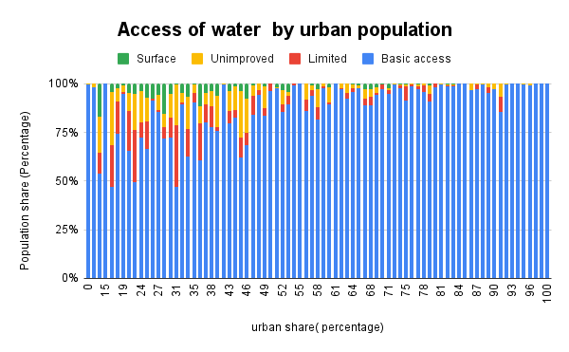
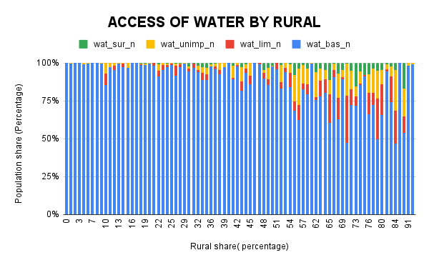

ACCESS OF WATER BY INCOME GROUPS
 | NAN | Lower income | Lower middle income | Upper middle income | High income
 | 0 | 37264.340285 | 590425.16207 | 3399310.231 | 2547619.3069
 | 0 | 61.460499644 | 36.044653379 | 48.789903512 | 64.685695649
 | 0 | 97.181466203 | 62.819373562 | 82.210492881 | 96.430471999
 | 0 | 0.14821981432 | 16.548388209 | 5.6884250738 | 1.5611895535
 | 0 | 2.386919485 | 15.210930835 | 7.8981437859 | 1.4834060647
 | 0 | 0.32387942607 | 5.4213073931 | 4.285348813 | 0.57265355519

